deltaK
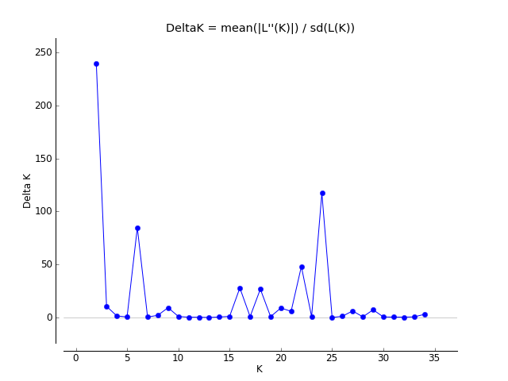
K | Reps | Mean LnP(K) | Stdev LnP(K) | Ln'(K) | |Ln''(K)| | Delta K
1 | 5 | -29316.2 | 0.1 | — | — | —
2 | 5 | -25529.32 | 11.694315 | 3786.88 | 2801.06 | 239.523224
3 | 5 | -24543.5 | 9.323894 | 985.82 | 99.18 | 10.637187
4 | 5 | -23656.86 | 117.133569 | 886.64 | 183.06 | 1.562831
5 | 5 | -22953.28 | 57.499713 | 703.58 | 35.12 | 0.610786
6 | 5 | -22214.58 | 5.396017 | 738.7 | 457.86 | 84.851474
7 | 5 | -21933.74 | 254.480192 | 280.84 | 130 | 0.510845
8 | 5 | -21522.9 | 157.325268 | 410.84 | 337.48 | 2.14511
9 | 5 | -21449.54 | 29.711412 | 73.36 | 278.5 | 9.373503
10 | 5 | -21097.68 | 238.188553 | 351.86 | 261.06 | 1.096022
11 | 5 | -21006.88 | 232.674519 | 90.8 | 91.06 | 0.391362
12 | 5 | -20825.02 | 352.304211 | 181.86 | 126.52 | 0.359121
13 | 5 | -20769.68 | 218.489856 | 55.34 | 24.54 | 0.112316
14 | 5 | -20689.8 | 305.997557 | 79.88 | 179.4 | 0.586279
15 | 5 | -20789.32 | 627.744197 | -99.52 | 707.78 | 1.127497
16 | 5 | -20181.06 | 220.978286 | 608.26 | 6180.64 | 27.969445
17 | 5 | -25753.44 | 11829.12888 | -5572.38 | 11041.62 | 0.933426
18 | 5 | -20284.2 | 340.776298 | 5469.24 | 9148.82 | 26.846996
19 | 5 | -23963.78 | 8382.489523 | -3679.58 | 7396.32 | 0.882354
20 | 5 | -20247.04 | 363.234322 | 3716.74 | 3294.82 | 9.070784
21 | 5 | -19825.12 | 108.385963 | 421.92 | 636.08 | 5.868657
22 | 5 | -20039.28 | 276.239565 | -214.16 | 13312.76 | 48.192807
23 | 5 | -33566.2 | 30256.185822 | -13526.92 | 27295.9 | 0.902159
24 | 5 | -19797.22 | 120.044958 | 13768.98 | 14101.88 | 117.471656
25 | 5 | -20130.12 | 501.958536 | -332.9 | 40.7 | 0.081082
26 | 5 | -20422.32 | 708.201894 | -292.2 | 893.82 | 1.262098
27 | 5 | -19820.7 | 106.235752 | 601.62 | 667.6 | 6.284137
28 | 5 | -19886.68 | 246.734902 | -65.98 | 173.18 | 0.701887
29 | 5 | -19779.48 | 92.010608 | 107.2 | 674.96 | 7.335676
30 | 5 | -20347.24 | 1200.727595 | -567.76 | 747.74 | 0.622739
31 | 5 | -20167.26 | 755.334931 | 179.98 | 356.32 | 0.471738
32 | 5 | -20343.6 | 1136.361089 | -176.34 | 505.6 | 0.444929
33 | 5 | -20014.34 | 264.396791 | 329.26 | 177.94 | 0.673004
34 | 5 | -19863.02 | 79.12226 | 151.32 | 243.12 | 3.072713
35 | 5 | -19954.82 | 131.824835 | -91.8 | — | —

